상품제안서
스카이 비트 27W 3IN1 고속 충전케이블 | 상품코드: F28265

 |  |  |  |  |  |  | 02-412-0044 | www.easy1.co.kr
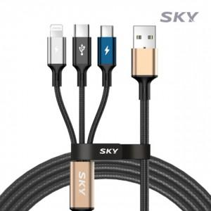

【상세/제작정보】 | <p>&nbsp;</p><p>&nbsp;</p>

【인쇄/포장옵션】 | 레이저, 풀칼라 / 포장불가능

【공급단가】 | 수량 | 100~ | 300~ | 500~ | 1,000~ | 3,000~
*VAT별도 | 단가 | 4,360원 | 4,290원 | 4,180원 | 4,100원 | 4,000원

【상품 URL】 | https://dev.easy1.co.kr:443/src/goods_detail.php?gdno=28265

